상품제안서
리빙아트 멜로우 실리콘 접이식 밀폐용기 4종세트 | 상품코드: S47423

 |  |  |  |  |  |  | 02-713-8555 | www.synergygift.co.kr
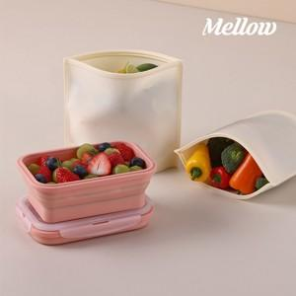

【상세/제작정보】

【인쇄/포장옵션】 | 스티커 / 포장지포장

【공급단가】 | 수량 | 50~ | 100~ | 300~ | 1,000~ | 3,000~
*VAT별도 | 단가 | 15,340원 | 14,980원 | 14,270원 | 13,570원 | 13,090원

【상품 URL】 | https://www.synergygift.co.kr:443/src/goods_detail.php?gdno=47423

